상품제안서
소량비닐인쇄 물티슈 20매 | 상품코드: S37976

 |  |  |  |  |  |  | 02-713-8555 | www.synergygift.co.kr
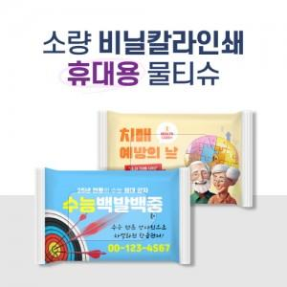

【상세/제작정보】 | * 기본수량 2,000개 미만 제작 불가합니다.

【인쇄/포장옵션】 | 풀칼라 / 포장불가능

【공급단가】 | 수량 | 2,000~ | 3,000~ | 5,000~ | 7,000~ | 10,000~
*VAT별도 | 단가 | 620원 | 600원 | 590원 | 560원 | 540원

【상품 URL】 | https://www.synergygift.co.kr:443/src/goods_detail.php?gdno=37976

